Sheet1 (2)
BH47（06083 06085 06086 06087） 包装作业指导书 |  |  | 文件编号 File Number | 发行日期 Release Date | 版本号 Version | 页次 Page

 |  |  | MP-WI-T-05-1277 | 2025-05-21 | A/1 | 1/1

真空袋标签
步骤 Steps | 作业要点 Operating points | 工装/设备 Fixture/Equipment | 图示 Picture
一、包装 | 1.1 检查已抽好真空的产品是否漏气（5盘/包）； 1.2 在袋子表面贴上真空袋标签（如 PIC1）； 1.3 将产品装入铺好方底袋的纸箱（方底袋内四个角各放一包干燥剂PIC2），且外箱宽度方向两侧各放一张泡棉，两层之间用泡棉隔开，且纸箱上下各放一张泡棉(5盘/包，6包/箱，30盘/箱，06083/06085每盘64pcs，06086/06087每盘63pcs)（06083/06085每箱数量1920pcs；06086/06087每箱数量1890pcs）（如 PIC3/PIC4）； 1.4 封箱，并在纸箱侧面贴上外箱标签、易碎标签、“RoHS-Conform/HF”标签，并在纸箱上下封口处贴上封箱贴（如 PIC5）； 注：各客户标签不同，注意不要贴错，标签信息内容详见《客户标签文件说明》 | 泡棉1 (370X220X10) 泡棉2 (220X200X20) 方底袋 (500X400X450) 纸箱 (400X250X230) 干燥剂 | 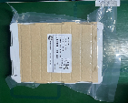 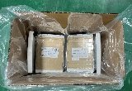 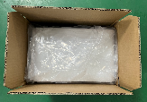 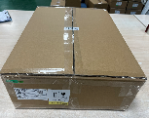 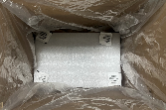

PIC1
PIC2
PIC3
PIC4
RoHS-Conform/HF标签
外箱标签、易碎标签
PIC5
封箱贴

控制点 | 1.数量要正确，尾数以实际为准；

密
未经许可严禁
拷贝与外传
受 A 控
分发号No:
安全防护

编制：高威 审核： 会签（品质： 制造： ） 批准：

版本 | 描述 |  |  |  |  | 日期
A/0 | initial relaease |  |  |  |  | 2025-03-21
A/1 | 增加干燥剂 |  |  |  |  | 2025-05-21

